Inscripciones
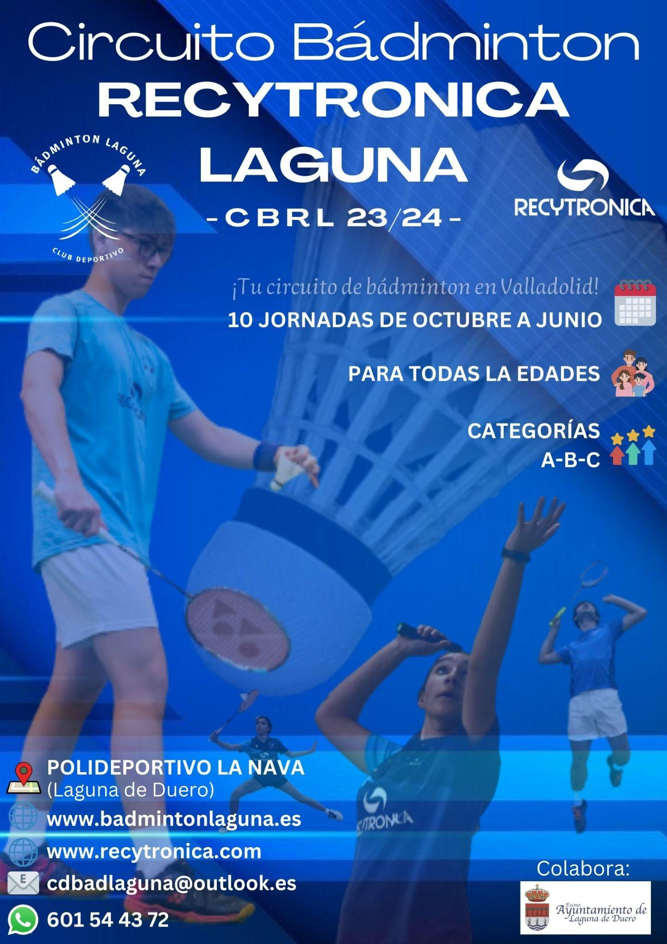
CIRCUITO BÁDMINTON RECYTRONICA LAGUNA (CBRL) Temporada 23/24
*RELLENAR TODO EN MAYÚSCULAS... ¡GRACIAS!
INDIVIDUAL MASCULINO
 | NOMBRE | PRIMER APELLIDO | CLUB | FECHA NAC. | GÉNERO | PRUEBA | DNI
1
2
3
4
5
6
7
8
9
10
11
12
13
14
15
INDIVIDUAL FEMENINO
 | NOMBRE | PRIMER APELLIDO | CLUB | FECHA NAC. | GÉNERO | PRUEBA | DNI
1
2
3
4
5
6
7
8
9
10
11
12
13
14
15
DOBLES
 | NOMBRE | PRIMER APELLIDO | CLUB | FECHA NAC. | GÉNERO | PRUEBA | DNI
1

2

3

4

5

6

7

8

9

10

11

12

13

14

15

 |  |  | Rellenar aquí
 | Total jugadores que participan en una modalidad |  |  | 0€
 | Total jugadores que participan en dos modalidades |  |  | 0€
 |  |  | CUOTA TOTAL | 0€

 | Nº de cuenta: ES4100730100500504497014 (Openbank)
 | Concepto: Nº jornada CBRL + Club/Jugador individual

 | Enviar este formulario junto con el resguardo de trasferencia a: cdbadlaguna@outlook.es

